Накладная-№3
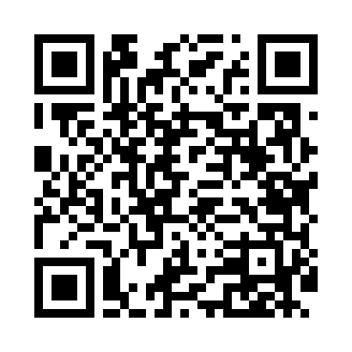
Номер товарно-транспортной накладной: |  |  | Торговый представитель: Kamol aka
Поставщик: Toshkent falcon fly 2 |  |  | Телефон торгового представителя: +998979626299
Дата отгрузки: 06.11.2025 |  |  | Контрагент: Dona zakass
Дата консигнации: |  |  | Адрес:
Доставщик: |  |  | Телефон:
Телефон доставщика:
Время заказа: 06.11.2025 15:05:11
№ | Штрих-код | Название товаров (работ,услуг) | Количество | Количество в кейсе | Цена | Сумма
 |  |  | 206 |  |  | 508.8
1 | 6915649157098 | Пластиковый салатница DB-59-80 | 24 | 24 шт. | 1.50 | 36
2 | 6915649158101 | Пластиковый салатница DB-59-81 | 24 | 24 шт. | 1.80 | 43.20
3 | 6915646559406 | Пластмасса ликоб 4.2" D176142 4.2" 10.5x10.5x 5.5 sm DB-59-40 | 24 | 24 шт. | 0.90 | 21.60
4 | 6915646559383 | Пластмасса коса 6"A6659 15.1x15.1x7.2cm DB-59 -38 | 24 | 24 шт. | 1.80 | 43.20
5 | 6915646512036 | Пластмасса ликоб AA08 20.6x14.8x5.7 sm DB-59- 25 | 12 | 12 шт. | 2.10 | 25.20
6 | 6915645645025 | Пластмасса ликоб 30x18 см DB-59-4 | 12 | 12 шт. | 2.70 | 32.40
7 | 6915641604019 | Пластмасса ликоб 36x16.5x2 см DB-59-35 | 8 | 8 шт. | 3.10 | 24.80
8 | 6915646512050 | Пласмаст Салатница 8.5x8.5x3 см DB-59-27 | 24 | 24 шт. | 0.50 | 12
9 | 6915645645018 | Пластмасса ликоб 35x21 см кота каропкада 48 д она мавжуд DB-59-5 | 12 | 12 шт. | 3.50 | 42
10 | 6915641577108 | Пластмасса салатница 57710 10" 25x25x7 см DB- 59-69 | 6 | 6 шт. | 3.80 | 22.80
11 | 6951253544527 | Швабра с ведром из пластмассы XBJ18 XP-18-7 | 2 | 2 шт. | 11 | 22
12 | 6920697916030 | Щетка для унитаза 56-1603 DB-83-183 | 6 | 6 шт. | 1.80 | 10.80
13 | 6958227108594 | Вантуз из вулканизованной резины для очистки засоров 105-859 DB-83-105 | 2 | 2 шт. | 1.60 | 3.20
14 | 2010343141283 | Мусорное ведро 05 22.24.26.30CM DB-6-75 | 2 | 2 шт. | 41.90 | 83.80
15 | 6937202506013 | Разделочная доска пластмассовая AA41A-M, GB-2 9-1 | 4 | 4 шт. | 1.30 | 5.20
16 | 2010171443665 | Поднос столовый пластмасс 40.5x56 sm XP-11-4 | 2 | 2 шт. | 6.50 | 13
17 | 2012927143041 | Поднос столовый пластмасс 30.4x40.5 sm XP-11- 2 | 2 | 2 шт. | 3.20 | 6.40
18 | 6921751300993 | Чайник заварочный из нержавеющей стали, 1 л, XP-99-3 | 4 | 4 шт. | 12 | 48
19 | 6920250397122 | Хлебница Металлическая плетеная DB-97-12 | 12 | 12 шт. | 1.10 | 13.20
Итого: 508.8$|->UZS: 6,360,000.00

